상품제안서
스릭스 큐스타 디바이드 4구 볼마커세트-칼라랜덤 | 상품코드: F01609

 |  |  |  |  |  |  | 02-412-0044 | www.easy1.co.kr
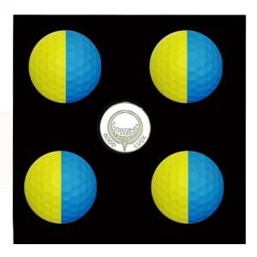

【상세/제작정보】 | 색사이 반원으로 분리되어 있기 때문에 정렬 기능이 우수하며 샷 및 퍼팅 시 스핀 밎 롤링의 가시성이 우수

【인쇄/포장옵션】 | 실크 / 포장지포장

【공급단가】 | 수량 | 30~ | 50~ | 100~ | 300~ | 500~
*VAT별도 | 단가 | 31,870원 | 31,360원 | 30,600원 | 29,830원 | 29,320원

【상품 URL】 | https://dev.easy1.co.kr:443/src/goods_detail.php?gdno=1609

